титул
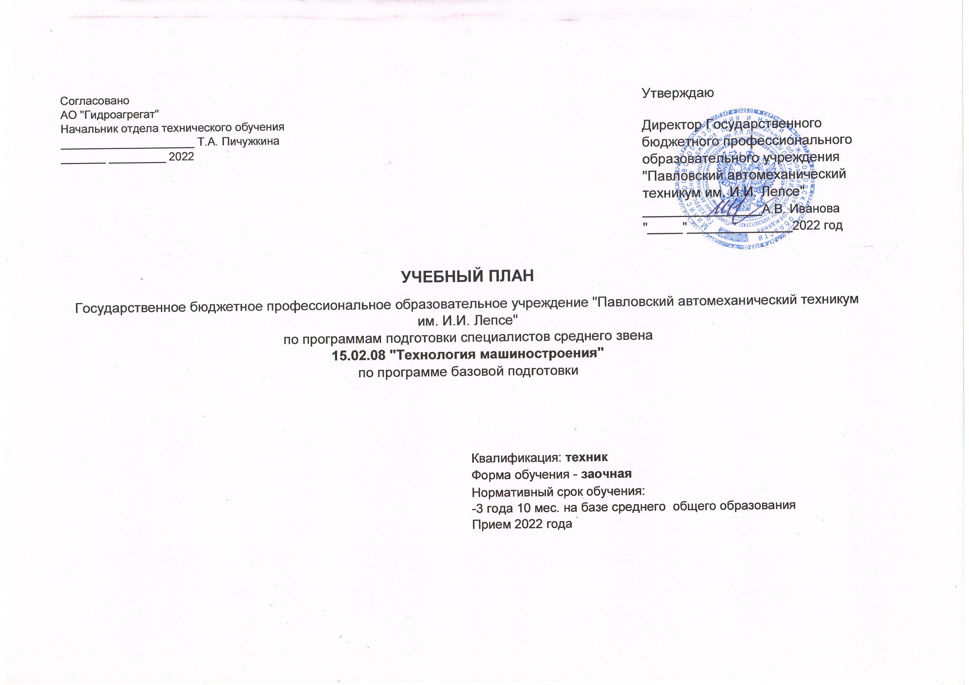
Согласовано |  | Утверждаю
АО "Гидроагрегат" |  | Директор Государственного бюджетного профессионального образовательного учреждения "Павловский автомеханический техникум им. И.И. Лепсе"
Начальник отдела технического обучения
_____________________ Т.А. Пичужкина
_______ _________ 2022
 |  | _________________А.В. Иванова
 |  | "_____"_______________2022 год

УЧЕБНЫЙ ПЛАН
Государственное бюджетное профессиональное образовательное учреждение "Павловский автомеханический техникум им. И.И. Лепсе"

по программам подготовки специалистов среднего звена
15.02.08 "Технология машиностроения"
по программе базовой подготовки

 | Квалификация: техник
 | Форма обучения - заочная
 | Нормативный срок обучения:
 | -3 года 10 мес. на базе среднего общего образования
 | Прием 2022 года

